Năm 2025
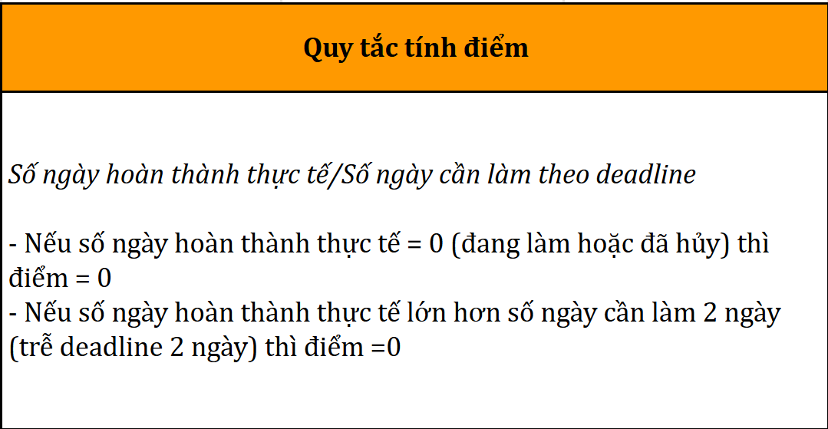
BẢNG THEO DÕI TIẾN ĐỘ CÔNG VIỆC PHÒNG NHÂN SỰ |  |  | NĂM 2025
STT | HẠNG MỤC | NỘI DUNG CHI TIẾT | NGÀY BẮT ĐẦU | DEADLINE | PIC | ĐIỂM THÁNG 1 | ĐIỂM THÁNG 2 | ĐIỂM THÁNG 3 | ĐIỂM THÁNG 4 | ĐIỂM THÁNG 5 | ĐIỂM THÁNG 6 | ĐIỂM THÁNG 7 | ĐIỂM THÁNG 8 | ĐIỂM THÁNG 9 | ĐIỂM THÁNG 10 | ĐIỂM THÁNG 11 | ĐIỂM THÁNG 12 | GHI CHÚ
2025-01-01
1 | Tuyển dụng quy mô lớn | Triển khai kế hoạch tuyển dụng đa phòng ban cho tháng 1/2025 | 03/01/2025 | 09/01/2025 | Nhân sự 1 | 1.00 |  |  |  |  |  |  |  |  |  |  |  | Kéo dài deadline đến 09/01/2025
2 | Hỗ trợ tuyển dụng | Đăng tin tuyển dụng lên ít nhất 10 nền tảng, 20 hội nhóm | 09/01/2025 | 10/01/2025 | Nhân sự 1 | 0.80
3 | Hỗ trợ tuyển dụng | Kiểm tra và phân loại hồ sơ ứng viên mới nhận. | 10/01/2025 | 12/01/2025 | Nhân sự 1 | 0.00
4 | Hỗ trợ tuyển dụng | Chuẩn bị thư mời phỏng vấn theo form chuẩn của công ty. | 10/01/2025 | 12/01/2025 | Nhân sự 1 | 0.00
5 | Quy trình nhân sự | Chuẩn hóa hoặc cập nhật quy trình làm việc của phòng nhân sự. | 03/01/2025 | 09/01/2025 | Nhân sự 2 | 1.00
6 | Quản lý hồ sơ nhân sự | Cập nhật danh sách nhân sự hiện tại, kiểm tra thông tin cá nhân và trạng thái làm việc. | 10/01/2025 | 12/01/2025 | Nhân sự 2 | 0.00
7 | Chấm công & theo dõi giờ làm | Tổng hợp bảng chấm công tuần từ các bộ phận. | 11/01/2025 | 12/01/2025 | Nhân sự 3 | 0.00
8 | Hành chính nhân sự | Soạn và gửi thông báo nội bộ theo yêu cầu quản lý. | 03/01/2025 | 04/01/2025 | Nhân sự 1 | 0.00 |  |  |  |  |  |  |  |  |  |  |  | Quản lý tự soạn thông báo
9 | Quản lý lương thưởng | Tổng hợp dữ liệu tính lương, thưởng và phụ cấp cho nhân viên tháng 12/2024 | 03/01/2025 | 09/01/2025 | Nhân sự 1 | 1.00
10 | Làm slide đào tạo nhân viên mới | Lên ý tưởng và hoàn thành bộ slide đào tạo nhân viên mới. | 03/01/2025 | 05/01/2025 | Nhân sự 3 | 0.60
11 | Cập nhật dữ liệu nhân sự | Điều chỉnh thông tin các nhân sự có thay đổi về tài khoản, vị trí, hợp đồng trong quý 1/2025. | 03/01/2025 | 04/01/2025 | Nhân sự 1 | 1.00
12
2025-02-01
1 | Tuyển dụng quy mô lớn | Triển khai kế hoạch tuyển dụng đa phòng ban cho tháng 2/2025 | 03/02/2025 | 09/02/2025 | Nhân sự 1 |  | 1.00 |  |  |  |  |  |  |  |  |  |  | Kéo dài deadline đến 09/02/2025
2 | Hỗ trợ tuyển dụng | Đăng tin tuyển dụng lên ít nhất 10 nền tảng, 20 hội nhóm | 09/02/2025 | 10/02/2025 | Nhân sự 1 |  | 0.67
3 | Hỗ trợ tuyển dụng | Kiểm tra và phân loại hồ sơ ứng viên mới nhận. | 10/02/2025 | 12/02/2025 | Nhân sự 1 |  | 0.00
4 | Hỗ trợ tuyển dụng | Chuẩn bị thư mời phỏng vấn theo form chuẩn của công ty. | 10/02/2025 | 12/02/2025 | Nhân sự 1 |  | 0.00
5 | Quy trình nhân sự | Chuẩn hóa hoặc cập nhật quy trình làm việc của phòng nhân sự. | 03/02/2025 | 09/02/2025 | Nhân sự 2 |  | 1.00
6 | Quản lý hồ sơ nhân sự | Cập nhật danh sách nhân sự hiện tại, kiểm tra thông tin cá nhân và trạng thái làm việc. | 10/02/2025 | 12/02/2025 | Nhân sự 2 |  | 0.00
7 | Chấm công & theo dõi giờ làm | Tổng hợp bảng chấm công tuần từ các bộ phận. | 11/02/2025 | 12/02/2025 | Nhân sự 3 |  | 0.00
8 | Hành chính nhân sự | Soạn và gửi thông báo nội bộ theo yêu cầu quản lý. | 03/02/2025 | 04/02/2025 | Nhân sự 1 |  | 0.00 |  |  |  |  |  |  |  |  |  |  | Quản lý tự soạn thông báo
9 | Quản lý lương thưởng | Tổng hợp dữ liệu tính lương, thưởng và phụ cấp cho nhân viên tháng 1/2025 | 03/02/2025 | 09/02/2025 | Nhân sự 1 |  | 1.00
10 | Làm slide đào tạo nhân viên mới | Lên ý tưởng và hoàn thành bộ slide đào tạo nhân viên mới. | 03/02/2025 | 05/02/2025 | Nhân sự 3 |  | 0.75
11 | Cập nhật dữ liệu nhân sự | Điều chỉnh thông tin các nhân sự có thay đổi về tài khoản, vị trí, hợp đồng trong quý 1/2025. | 03/02/2025 | 04/02/2025 | Nhân sự 1 |  | 1.00
12
 |  |  |  | TỔNG ĐIỂM | 10.82

